11409國中公版
福豐國中
114年9月菜單
津味優質午餐
日期 | 星期 | 主食 | 美味主菜 | 美味副菜 |  | 青菜 | 湯品 |  | 全榖雜糧類 (份) | 豆魚蛋肉類 (份) | 蔬菜 (份) | 油脂與堅果類 (份) | 熱 量 (Kcal)
9/1 | 一 | 白飯 | 三杯雞 | 川味麻婆豆腐 | 蒜香甘藍菜 | 產銷履歷蔬菜 | 玉米濃湯 |  | 6.2 | 3 | 2 | 2.5 | 822
 |  |  | C雞肉.九層塔/炒 | 非基改豆腐.C豬肉/燒 | 蒜.Q高麗菜.T紅蘿蔔/炒 |  | Q非基改玉米粒.Q雞蛋
9/2 | 二 | 五穀米飯 | 黑胡椒豬柳 | 番茄炒蛋 | 螞蟻上樹 | 有機 蔬菜 | 香菇雞湯 |  | 6.5 | 3 | 2.2 | 2.7 | 857
 |  |  | C豬肉.Q洋蔥/炒 | Q番茄.Q雞蛋/炒 | Q高麗菜.冬粉.T紅蘿蔔.C豬肉/炒 |  | Q香菇.C雞肉
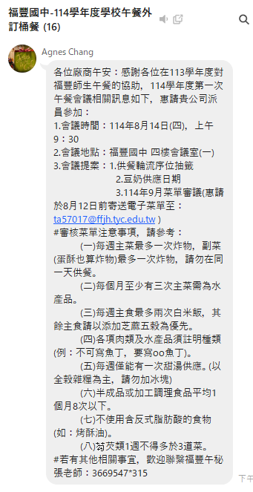
9/3 | 三 | 培根蛋炒飯 | 喀滋雞米花 | 蒜香花椰菜 | 芹香小炒 | 季節 蔬菜 | 黑糖撞奶 |  | 6.3 | 2.8 | 2.2 | 3 | 841
 |  |  | C雞肉/炸 | 蒜.C花椰菜.C肉絲/炒 | Q芹菜.非基改豆干/炒 |  | 黑糖.粉圓.小薏仁.奶粉
9/4 | 四 | 燕麥Q飯 | 檸檬雞翅 | 日式蒸蛋 | 麻香芽菜 | 有機 蔬菜 | 味噌豆腐湯 |  | 6.2 | 3 | 2 | 2.7 | 831
 |  |  | C豬肉.Q洋蔥/燒 | Q雞蛋/蒸 | Q豆芽菜.Q韭菜.T紅蘿蔔/炒 |  | .非基改豆腐.味噌
9/5 | 五 | 白飯 | 香煎雞腿排 | 咖哩肉末 | 腐皮白菜 | 有機 蔬菜 | 刺瓜肉片湯 |  | 6.5 | 2.8 | 2.3 | 2.5 | 835
 |  |  | C雞肉/煎 | Q洋芋.T紅蘿蔔.C絞肉/煮 | Q大白菜.T紅蘿蔔.C豬肉/煮 |  | Q大黃瓜.C豬肉
9/8 | 一 | 白飯 | 南瓜燉魚 | 起司玉米蛋 | 冬瓜麵筋 | 產銷履歷蔬菜 | 蔬菜雙菇湯 |  | 6.3 | 2.8 | 2.3 | 2.7 | 830
 |  |  | Q南瓜.Q水鯊魚/燒 | 乳酪絲.Q非基改玉米.Q雞蛋/炒 | Q冬瓜.麵筋/煮 |  | Q絲瓜Q香菇.Q秀珍菇.C豬肉
9/9 | 二 | 小薏仁飯 | 椒麻醬佐豬排 | 芝麻海帶絲 | 蕈菇扁蒲 | 有機 蔬菜 | 港式酸辣湯 |  | 6.2 | 2.6 | 2.5 | 2.7 | 813
 |  |  | C豬排/燒 | 芝麻.海帶絲.C豬肉/炒 | Q香菇.Q蒲瓜.T紅蘿蔔/炒 |  | 非基改豆腐.Q木耳.T紅蘿蔔
9/10 | 三 | 義大利麵 | 卡拉脆皮雞翅 | 蔥燒油豆腐 | 日式蘿蔔煮 | 季節 蔬菜 | 綠豆芋圓湯 |  | 6.2 | 3 | 2 | 3 | 844
 |  |  | C雞肉/炸 | 青蔥.非基改油豆腐/燒 | Q白蘿蔔.Q紅蘿蔔.C豬肉/煮 |  | 綠豆.芋圓
9/11 | 四 | 白飯 | 和風豚肉燒 | 馬鈴薯雞茸 | 培根高麗菜 | 有機 蔬菜 | 羅宋湯 |  | 6.5 | 2.5 | 2 | 2.7 | 814
 |  |  | C豬肉.Q洋蔥/燒 | Q洋芋.T紅蘿蔔.C雞肉/煮 | C培根.Q高麗菜/炒 |  | Q番茄.C豬肉
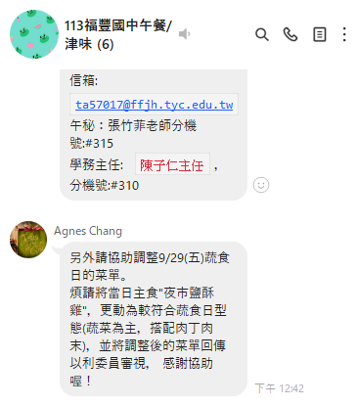
9/12 | 五 | 胚芽米飯 | 香菇瓜仔雞 | 鮮瓜什錦 | 布丁酥+甜不辣 | 有機 蔬菜 | 竹筍燉雞湯 |  | 6.5 | 2.5 | 2.2 | 2.8 | 824
 |  |  | 香菇.C雞肉.瓜仔/燒 | Q大黃瓜.Q木耳.C豬肉/炒 | C玉米可樂餅.C甜不辣/炸 |  | Q竹筍.C雞肉
9/15 | 一 | 蕎麥米飯 | 蒜泥白肉 | 泰醬打拋豬 | 佛跳牆 | 產銷履歷蔬菜 | 紫菜蛋花湯 |  | 6 | 3 | 2.2 | 2.5 | 813
 |  |  | 蒜.C豬肉.Q洋蔥/煮 | 九層塔.非基改干丁.絞肉/炒 | Q大白菜.T紅蘿蔔.Q芋頭.C豬肉/煮 |  | 紫菜.Q雞蛋
9/16 | 二 | 白飯 | 糖醋雞丁 | 滑嫩蒸蛋 | 三杯快炒 | 有機 蔬菜 | 淡水魚丸湯 |  | 6.2 | 3 | 2 | 2.6 | 826
 |  |  | C雞肉/燒 | Q雞蛋/蒸 | Q杏鮑菇.麵腸/炒 |  | Q白蘿蔔.魚丸.C豬肉
9/17 | 三 | 古早味 拌飯 | 香酥旗魚排 | 蔥燒四分干 | 芹香芽菜 | 季節 蔬菜 | 冬瓜露粉圓 |  | 6.2 | 3 | 2 | 3 | 844
 |  |  | c旗魚排/炸 | 非基改四分干.Q洋蔥.C豬肉/燒 | Q芹菜.Q豆芽菜.T紅蘿蔔.C豬肉/炒 |  | 冬瓜茶磚.粉圓.山粉圓[
9/18 | 四 | 白飯 | 椰香咖哩雞 | 麻辣燙 | 酸甜餃子燒*2 | 有機 蔬菜 | 三絲肉羹湯 |  | 6.2 | 2.6 | 2.3 | 2.7 | 808
 |  |  | C雞肉.Q洋芋/煮 | Q高麗菜.金針菇.C豬肉/煮 | 筍干.C豬肉/燜 |  | T紅蘿蔔.Q木耳.Q雞蛋.C肉羹
9/19 | 五 | 麥片白飯 | 韓式燒肉 | 紅絲炒蛋 | 金茸冬瓜 | 有機 蔬菜 | 昆布湯 |  | 6 | 2.8 | 2.3 | 2.8 | 814
 |  |  | C豬肉/炒 | T紅蘿蔔.Q雞蛋/炒 | Q冬瓜.Q木耳.Q金針菇/煮 |  | 昆布.Q黃豆芽.C豬肉
9/22 | 一 | 白飯 | 泰式椒麻雞 | 毛豆百頁海帶 | 魷魚丸+地瓜條 | 產銷履歷蔬菜 | 巧達濃湯 |  | 6.2 | 2.7 | 2.2 | 2.8 | 818
 |  |  | C雞肉.Q洋蔥/炒 | 非基改百頁.T毛豆.海帶/炒 | C魷魚丸.T地瓜條/炸 |  | Q非基改玉米粒.Q雞蛋
9/23 | 二 | 五穀米飯 | 破布子蒸魚 | 茄汁炒蛋 | 蔬菜粉絲 | 有機 蔬菜 | 榨菜燉雞湯 |  | 6.5 | 3 | 2.2 | 2.5 | 848
 |  |  | C水鯊魚/蒸 | Q番茄.Q雞蛋/炒 | Q高麗菜.冬粉.C豬肉/炒 |  | 榨菜.C雞肉
9/24 | 三 | 泰式打拋 炒麵 | 夜市鹹酥雞 | 彩椒花椰菜 | 蒜茸油豆腐 | 季節 蔬菜 | 紅豆烤奶 |  | 6.2 | 3 | 2 | 3 | 844
 |  |  | C雞肉/炸 | Q彩椒.C花椰菜.C肉絲/炒 | 蒜.非基改油豆腐.C豬肉/燒 |  | T紅豆.奶粉
9/25 | 四 | 小薏仁飯 | 醬燒雞排 | 杏菇薯塊 | 蛋酥白菜 | 有機 蔬菜 | 海芽豆腐湯 |  | 6.5 | 2.6 | 2 | 2.7 | 822
 |  |  | C雞排/燒 | Q杏鮑菇.Q馬鈴薯.C豬肉/煮 | Q雞蛋.Q大白菜.C豬肉/滷 |  | 海芽.非基改豆腐.味噌
9/29 | 五 | 白飯 (蔬食日) | 洋蔥鐵板肉絲 | 甘甜瓜仔肉 | 開陽瓠瓜 | 有機 蔬菜 | 蔬菜雙菇湯 | 豆奶 | 6 | 3 | 2.3 | 2.7 | 824
 |  |  | Q洋蔥.C肉絲/炒 | C豬肉.麵腸.瓜仔/煮 | 蝦皮.Q瓠瓜.C豬肉/炒 |  | Q香菇.Q秀珍菇.C豬肉
9/29 | 一 | 教師節連假 |  |  |  |  |  |  |  |  |  |  | 0

9/30 | 二 | 白飯 | 香筍扣肉 | 玉米雞茸 | 蘿蔔黑輪 | 有機 蔬菜 | 酸菜湯 |  | 6.5 | 2.7 | 2 | 2.7 | 829
 |  |  | 筍干.C豬肉 | Q非基改玉米.T雞肉.T紅蘿蔔/煮 | Q白蘿蔔.C黑輪/煮 |  | 酸菜.C豬肉
★午餐唯一最佳選擇 津味★本廠食材來源一律使用「國產豬肉」，產地：台灣。◎全面使用非基因改造黃豆製品及玉米。◆注意：本產品含有甲殼類、魚類、芒果、堅果類、芝麻、花生、牛奶、蛋、含麩質之穀物、大豆、使用亞硫酸鹽類等及其製品，不適合對其過敏體質者食用。▽週一供應產銷履歷蔬菜、週二、四、五供應有機蔬菜，以桃園市農會所提供的深色蔬菜為主。營養師：呂如蘋

